7.14 草坪情侣
模型选择 | 镜头序号 | 素材图 | 时长 | 槽位要求（景别+内容+情绪 +运镜） | 分镜提示词

素材处理：GPT-5.5中 视频生成：SDE1.5+2.0MINI | 1开场 | 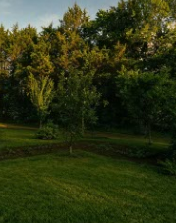 | 3 | 远景，空旷草坪空镜，镜头缓慢推进 | 空旷草坪，微风吹过整片草地，树叶轻轻摇晃，阳光透过树冠形成流动光斑，镜头缓慢推进，没有人物，电影感，Golden Hour。
 | 2入场 | 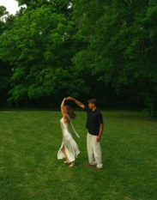 | 3 | 远景，情侣转圈，镜头缓慢推进 | 两位恋人站在夏日花园中央，女生穿着白色缎面长裙，在男生轻轻牵引下缓缓旋转一圈，裙摆随风自然飘起，男生保持温柔注视，镜头缓慢向前推进，阳光穿过树叶形成柔和光斑，微风吹动发丝和裙摆，电影感浅景深，Golden Hour，自然真实运动。
 | 3转场 | 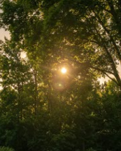 | 3 | 中远景，镜头仰拍高大的树冠空镜，镜头轻微横移 | 镜头仰拍高大的树冠，树叶在微风中缓缓摆动，阳光从枝叶缝隙洒下，形成轻微镜头光晕，背景安静自然。
 | 4细节 | 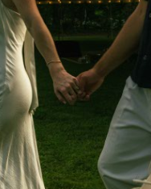 | 3 | 近景，情侣牵手向前走细节，跟随镜头 | 镜头聚焦两人十指相扣的双手，缓慢横向跟拍，女生拇指轻轻摩挲男生手背，戒指在夕阳下微微反光，微风吹动裙摆边缘，背景保持柔和虚化，真实摄影质感，慢动作。
 | 5互动 | 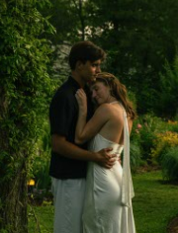 | 4 | 中景，情侣拥抱，镜头缓慢环绕180度 | 两人在树下静静拥抱，女生缓缓把头靠在男生胸前，闭上眼露出幸福微笑，男生轻轻收紧拥抱，轻拍她的后背，镜头缓慢绕两人半圈，树叶轻轻摇曳，夕阳透过树枝形成逆光光晕，浪漫电影感
 | 6高光 | 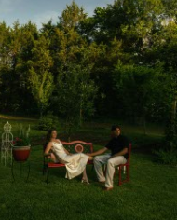 | 3 | 远景，情侣做在长椅休息，镜头缓慢侧向滑轨移动 | 两人安静坐在花园长椅上，女生轻轻把腿搭在长椅上，身体自然向后放松，男生轻轻握着她的手，两人没有看彼此，而是一起望向远方，微风吹动树叶，镜头缓慢侧向滑轨移动，暖色夕阳，胶片质感。
 | 7结尾 | 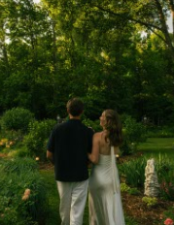 | 3 | 中景，情侣走路，跟随镜头 | 镜头跟随两人的背影缓慢前进，两人肩并肩漫步花园小径，女生轻轻挽住男生手臂，偶尔侧头看向他微笑，阳光穿过树梢形成大片光影，树叶随风摇曳，最后镜头慢慢拉远，两人渐渐走入树林深处

7.16 城市夜景
模型选择 | 镜头序号 | 时长 | 槽位要求（景别+内容+情绪 +运镜） | 素材图 | 中文提示词GPT | 1.5测试
 |  |  |  |  |  | 智能时长 | 生成次数 | 全能用 | 剪辑能用（3-5s） | 全不能
素材处理：GPT-5.5中 视频生成：SDE1.5+2.0MINI | 1开场 | 3.5 | 中远景，蓝调时刻的河畔石质座位空镜，缓慢前推 | 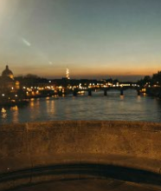 | 蓝调时刻的河畔石质座位空镜，画面中没有人物。摄影机使用稳定器平稳小幅向后拉远，河面轻微流动，远处城市灯光形成柔和散景并轻轻闪烁。保持原图的石质结构、城市天际线、暮色色温和暖色灯光方向不变；不要增加人物或新物体，不要出现画面闪烁、突然运动、突然变焦或镜头抖动。自适应，智能时长，480p，无语音 | 8s | 1 | √
 | 2入场 | 4 | 中远景，情侣双方靠近，轻微推近 | 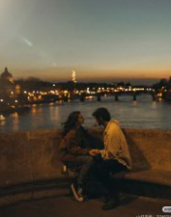 | 情侣保持原图中的坐姿和位置。男生轻轻转头看向女生，女生自然向他靠近一点，晚风轻轻吹动女生的头发和两人的衣服。摄影机使用稳定器平稳小幅推近，河面上的城市灯光轻微闪烁。保持两人的面部身份、手部、服装、身体比例和坐姿不变；不要增加肢体，不要改变姿势，不要出现面部变形、画面闪烁、突然变焦或镜头抖动。自适应，智能时长，480p，无语音 | 5s | 1 | √
 | 3转场 | 3.5 | 远景，蓝调时刻的河畔桥梁空镜，沿步道中心稳定向前推进 | 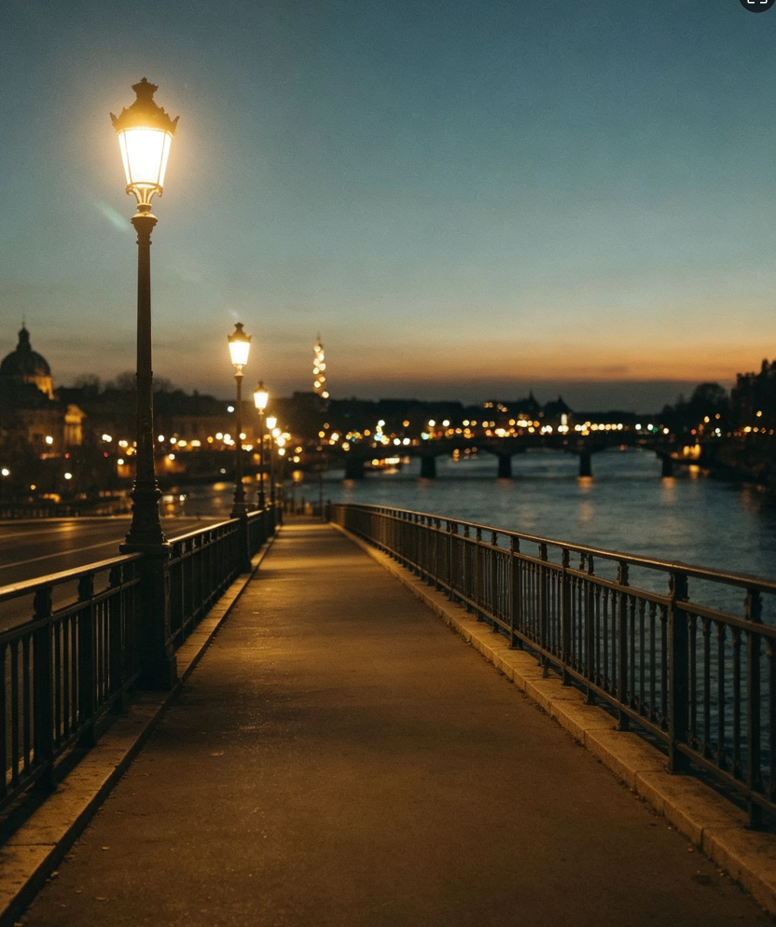 | 蓝调时刻的河畔桥梁空镜，画面中没有人物。摄影机沿步道中央使用稳定器平稳向前推进，移动幅度较小。河面轻微流动，暖黄色路灯和远处城市灯光柔和闪烁。保持原图的暮色天空、暖色灯光、桥梁结构和城市背景不变；不要增加新物体，不要出现人物、画面闪烁、突然变焦或镜头抖动。自适应，智能时长，480p，无语音 | 8s | 1 | √
 | 4互动 | 3 | 中远景，女方在栏杆上男方在下面牵着她走路，横移+推近 | 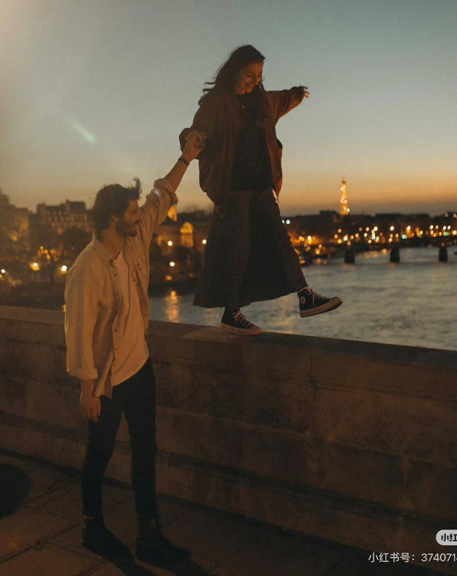 | 巴黎塞纳河黄昏蓝调时刻，暖黄色城市灯光逐渐亮起，远处埃菲尔铁塔闪耀微光，女孩站在石桥栏杆上保持平衡，男孩站在桥边抬手轻轻牵住女孩的手，女孩自然微笑，微风轻轻吹动女孩长发与外套下摆，裙摆轻轻飘动，河面泛起柔和波纹，城市灯光倒映在水面，摄影机从左前方缓慢横向移动，同时轻微靠近人物，背景自然虚化，电影感，暖金色调，真实光影，高级电影摄影，唯美浪漫。 | 9s | 2 |  | √ 能用2s
 | 5细节 | 5 | 特写，牵手细节，稳定横向微移 | 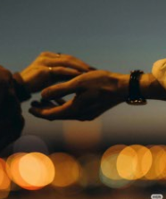 | 两只手保持原图中的形态和位置，缓慢靠近，指尖轻轻触碰，动作幅度很小且自然。摄影机使用稳定器从左向右轻微横移，前景中的暖色城市散景柔和闪烁。保持手部、手指、戒指、手表、衣袖和肤色不变；不要出现手指融合、多余手指、手部变形、物品变化、画面闪烁或镜头抖动。自适应，智能时长，480p，无语音 | 8s | 3 |  |  | × 穿模
 | 6高光 | 5 | 近景高潮，亲密拥抱姿势,约15°小幅顺时针环绕 | 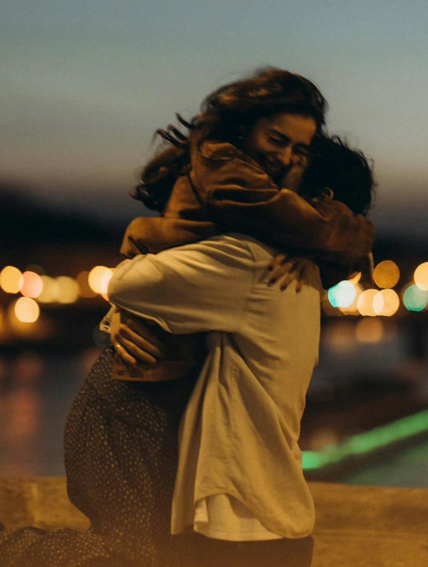 | 情侣保持原图中的亲密拥抱姿势，两人轻轻收紧拥抱，女生保持温暖自然的笑容，晚风轻微吹动她的头发和两人的衣服。摄影机使用稳定器，以固定半径顺时针小幅环绕约15度，移动幅度较小。背景城市灯光保持柔和明亮。保持两人的面部身份、手臂、手部、服装、身体接触位置和比例不变；不要出现面部变形、多余肢体、人物分离、画面闪烁、突然变焦或镜头抖动。自适应，智能时长，480p，无语音 | 8s | 1 | √
 | 7结尾 | 5 | 中景，情侣保持图中的坐姿和剪影构图，推远+拉升 | 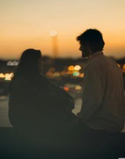 | 情侣保持原图中的坐姿和剪影构图，温柔地注视彼此。女生轻轻低头后再次抬眼看向男生，男生自然向她靠近一点，身体位置基本不变。摄影机使用稳定器平稳小幅推近，背景中的河岸灯光柔和闪烁。保持两人的面部轮廓、人物身份、服装、坐姿、身体比例和背景结构不变；不要出现突然的大幅动作、多余肢体、画面闪烁、跳跃式变焦或镜头抖动。自适应，智能时长，480p，无语音 | 8s | 1 | √

7.16：7张照片，6张剪辑可以用的成功率85%，牵手特写不成功，表现在多根手指，穿模

7.22 森系情书
模型 | 镜头序号 | 时长/s | 槽位要求（景别+内容+情绪 +运镜） | 适配素材 | 图生视频专用提示词示例
素材处理：GPT-5.5中 视频生成：kling2.6 | 1 环境 | 4 | 远景 / 空镜，阴天草地与树林，气氛安静克制，作为开场铺垫；慢速前推或轻微横移 | 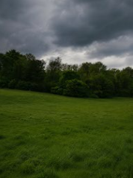 | 阴天的草地与远处树林，空气微凉，云层低垂。无人空镜。镜头缓慢前推，草地被微风轻轻吹动，树叶轻微摇晃，整体安静自然，带一点等待感和诗意。
 | 2 入场 | 4.5 | 中远景，情侣在草地上牵手奔跑，情绪开始被带动，轻盈、有青春感；侧后方跟拍 | 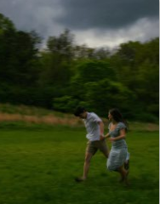 | 阴天草地，背景是浓密树林，空气湿润清新一对情侣牵手在草地上向前奔跑。镜头从侧后方稳定跟拍，两人步伐轻快自然，女孩裙摆和头发被风带起，草地形成轻微拖影，画面有自由感，情绪从安静慢慢升温。
 | 3-1 细节 | 3 | 近景 / 特写，草地上亲密靠近、轻触脸颊，情绪更柔软；缓慢推近 | 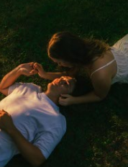 | 夕阳斜照下的草地，光线温暖柔和。情侣躺卧在草地上，女生轻轻靠近男生，手指温柔触碰他的脸。镜头缓慢推近，阳光在发丝和脸颊边缘形成柔和高光，人物动作很轻，呼吸感自然，画面安静亲密。
 | 3-2 细节 | 4 | 近景 / 特写，亲密靠近、鼻尖与额头相碰，情绪更柔软；缓慢推近 | 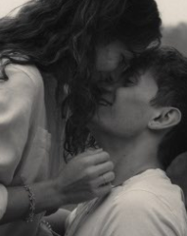 | 黑白胶片质感的近距离亲密瞬间，背景虚化。女生俯身贴近男生，鼻尖与额头轻轻相碰，动作克制而温柔。 镜头缓慢推近，头发轻轻垂落，人物微微呼吸和轻笑，黑白颗粒感柔和自然，像一段被珍藏的回忆。
 | 4 互动 | 5 | 中景，情侣相拥对视、笑出来，情绪明显升温，甜蜜自然；轻微推近 | 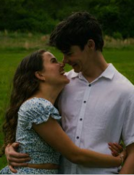 | 绿色草地与模糊树林背景，氛围自然柔和。 情侣相拥站立，彼此看着对方笑。镜头缓慢推近到胸像位置，女孩自然贴近男生，男生抱住她的腰，两人轻轻晃动、笑意真实，画面甜蜜温暖，情绪持续上升。
 | 5 高光 | 5 | 中远景，两人在小船上划行、回头对笑，情绪达到最轻快最明亮的顶点；轻微俯拍 / 跟随 | 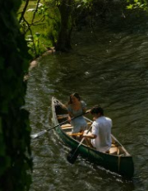 | 阳光洒在河面上，水波闪烁，周围树影斑驳。 情侣坐在小船里一边划船一边看向彼此，笑得很开心。 镜头以轻微俯拍视角稳定跟随，小船顺着水面缓缓前行，船桨划开水波，水面反光跳动，女孩回头笑，男生划桨动作自然，整体充满自由与幸福感，是情绪最高点。
 | 6 收尾 | 4.5 | 中景偏远景，情侣依偎看向湖边/远方，情绪回落到温柔余韵；缓慢横移或慢慢拉远 | 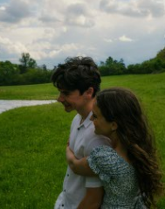 | 湖边草地，天空开阔，远处云层和水面安静舒展。女生从侧后方抱住男生，两人一起看向远处风景。镜头轻微横移或慢慢拉远，女孩头发被风轻轻吹起，两人保持安静依偎，画面回到平静与陪伴感，作为温柔收尾。

7.21 海边飞鸟
模型 | 镜头序号 | 素材图 | 时长 | 镜头 | 槽位要求 |  |  | 分镜提示词
 |  |  |  |  | 景别 | 内容 | 运镜
素材处理：GPT-5.5中 视频生成：kling2.6 | 1-1开场 | 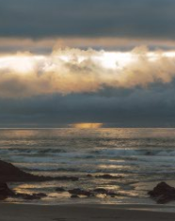 | 4s | 空镜 | 远景 | 固定素材 | 前推 | 阴云笼罩的海岸，云层缓慢流动，金色阳光从云层缝隙洒向远处海面，海浪有层次地向岸边涌来，水面反射柔和金光。镜头贴近海面稳定缓慢前推，逐渐靠近远处的光束，冷灰色天空与暖金色夕阳交织，辽阔、安静、诗意电影感。保持原有海岸、礁石、云层和地平线结构稳定，画面中没有人物。
 | 1-2开场 | 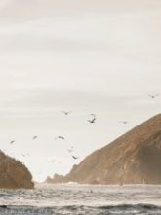 | 5s | 空镜 | 远景 | 固定素材 | 横移 | 金色阳光笼罩海岸悬崖，海浪连续拍打礁石，鸟群在海面上方自然飞行，近处飞鸟掠过画面，远处飞鸟轻微改变高度。镜头沿海岸从左向右平稳横移，悬崖、海面与飞鸟形成自然的空间层次，柔和逆光，清透、自由、诗意电影风。保持飞鸟动作连贯自然，鸟群数量和悬崖结构稳定。
 | 2-1入场 | 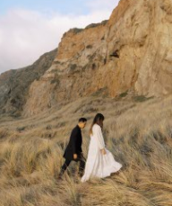 | 4s | 人物动作 | 远景 | 走路 | 侧后方跟随 | 情侣沿着金色海岸草地自然向前行走，女生走在前方，白色长裙和长发随海风轻柔飘动，男生在身后自然跟随，周围草叶随风起伏。镜头从侧后方低机位稳定跟拍，与人物保持固定距离，背景悬崖产生轻微视差，暖金色夕阳，浪漫文艺电影感。保持两人的面貌、服装、体型和行走方向一致，步伐自然稳定
 | 2-2入场 | 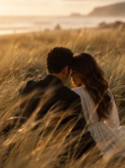 | 5s | 人物动作 | 中远景 | 额头相抵 | 推近 | 情侣依偎坐在金色草丛中，保持亲密姿态，女生轻轻低下眼睛并露出温柔笑容，男生自然向她靠近，两人的额头轻轻相贴。海风吹动女生的头发、白色裙摆和前景草叶。镜头穿过虚化的草叶稳定缓慢推近，阳光勾勒人物轮廓，暖金色、柔焦、亲密而安静的电影氛围。保持人物面貌、服装和身体接触关系稳定。
 | 3细节 | 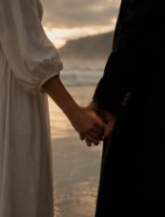 | 3.5s | 人物细节 | 近景 | 牵手 | 横移 | 情侣保持牵手姿势，两人的手指自然轻轻收紧，手臂随呼吸产生非常细微的动作，白色衣袖与黑色西装形成鲜明对比。背景海面波光缓慢闪烁，夕阳柔和地照亮双手。镜头围绕双手进行非常轻微的横向移动，浅景深，细腻、温柔、电影感特写。保持手部结构、手指数量、衣袖和西装纽扣稳定
 | 4-1互动 | 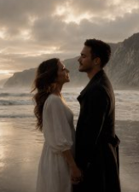 | 4.5s | 人物动作 | 中景 | 对视 | 推近 | 情侣牵手站在海边，女生温柔地仰头注视男生，笑容轻微加深，男生缓缓低下目光回应她。海风吹动女生的长发和白色长裙，背景海浪连续向岸边涌来，云层中的夕阳柔和变化。镜头稳定缓慢推近两人的面部，突出目光交流，暖色逆光，浪漫、克制、诗意电影感。保持两人的面貌、服装、牵手状态和站姿稳定。
 | 4-2互动 | 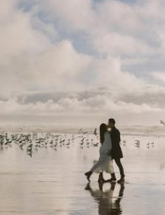 | 5s | 人物动作 | 中远景 | 亲吻 | 环绕 | 情侣在辽阔海滩上保持温柔的亲吻姿势，身体自然靠近，女生的白色裙摆和长发随海风轻轻飘动。背景鸟群从沙滩陆续起飞，海浪缓慢涌动，湿润沙滩倒映两人的身影。镜头围绕情侣进行小幅顺时针环绕，角度约10度，始终以人物为画面中心，柔和逆光，浪漫而梦幻的电影高潮。保持人物面貌、身体比例、亲吻姿势和倒影稳定
 | 5高光 | 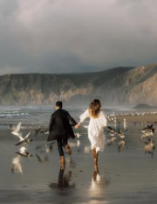 | 5s | 人物动作 | 中远景 | 奔跑 | 后方跟随 | 情侣牵着手在湿润的海滩上自然向前奔跑，步伐轻快而协调。女生的白色长裙和头发迎风飘动，男生的黑色外套自然摆动，附近海鸟受到惊动后向两侧飞起，人物和鸟群倒映在湿润沙滩上。镜头从后方低机位稳定跟拍，与情侣保持固定距离，略带手持电影感但画面稳定，充满自由、青春与奔向远方的情绪。保持牵手状态、人物服装和奔跑方向一致。
 | 6结尾 | 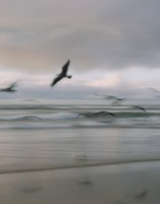 | 4s | 空镜 | 远景 | 固定素材 | 横移 | 空旷的灰蓝色海岸，几只海鸟贴近海面向同一方向自然飞行，翅膀连续有节奏地扇动，海浪缓慢推向沙滩，湿润沙面留下朦胧倒影。镜头平稳横向跟随画面中央的飞鸟，背景呈现柔和的运动模糊，清冷、安静、带有回忆感的电影氛围。最后镜头逐渐减速并轻柔淡出，保持飞鸟外形、数量和海平线稳定。

